45
Cuadro 45. ESTUDIOS DE IMPACTO AMBIENTAL REGISTRADOS EN LA REPÚBLICA,
SEGÚN CATEGORÍA: AÑOS 2015-19

Categoría | Estudios de impacto ambiental
 | 2015 |  | 2016 |  | 2017 |  | 2018 |  | 2019 (P)
 | Número | Porcentaje | Número | Porcentaje | Número | Porcentaje | Número | Porcentaje | Número | Porcentaje
TOTAL | 1,395 | 100.0 | 1,275 | 100.0 | 973 | 100.0 | 826 | 100.0 | 988 | 100.0
Categoría I | 1,213 | 87.0 | 1,120 | 87.8 | 814 | 83.7 | 676 | 81.8 | 934 | 94.5
Categoría II | 167 | 12.0 | 147 | 11.5 | 146 | 15.0 | 145 | 17.6 | 53 | 5.4
Categoría III | 15 | 1.1 | 8 | 0.6 | 13 | 1.3 | 5 | 0.6 | 1 | 0.1

NOTA: Categoría I, proyectos o actividades que generan impactos ambientales negativos no significativos.
Categoría II, proyectos que pueden ocasionar impactos negativos de caracter significativo que afectan parcialmente el ambiente y pueden ser eliminados o mitigados
con medidas de fácil aplicación.
Categoría III, proyectos que pueden producir impactos negativos de significación cuantitativa, cualitativa, acumulativa y sinérgica que ameritan un análisis más
profundo.
(P) Cifras preliminares.
Fuente: Ministerio de Ambiente (MIAMBIENTE).

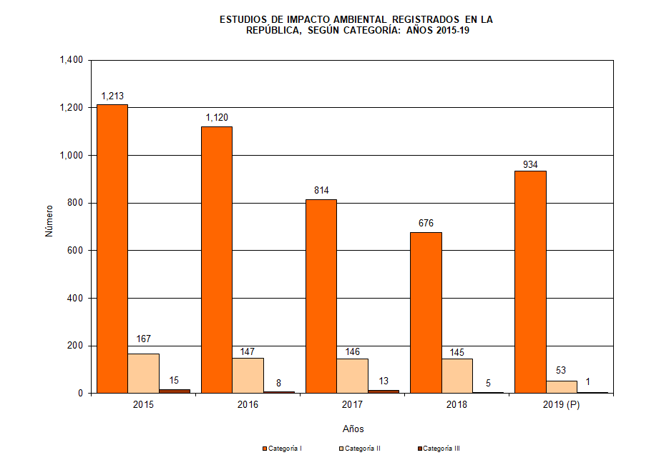

 | Años | Categoría I | Categoría II | Categoría III | Ttotal
 | 2015 | 1,213 | 167 | 15 | 1,395
 | 2016 | 1,120 | 147 | 8 | 1,275
 | 2017 | 814 | 146 | 13 | 973
 | 2018 | 676 | 145 | 5 | 826
 | 2019 (P) | 934 | 53 | 1 | 988

